使い方
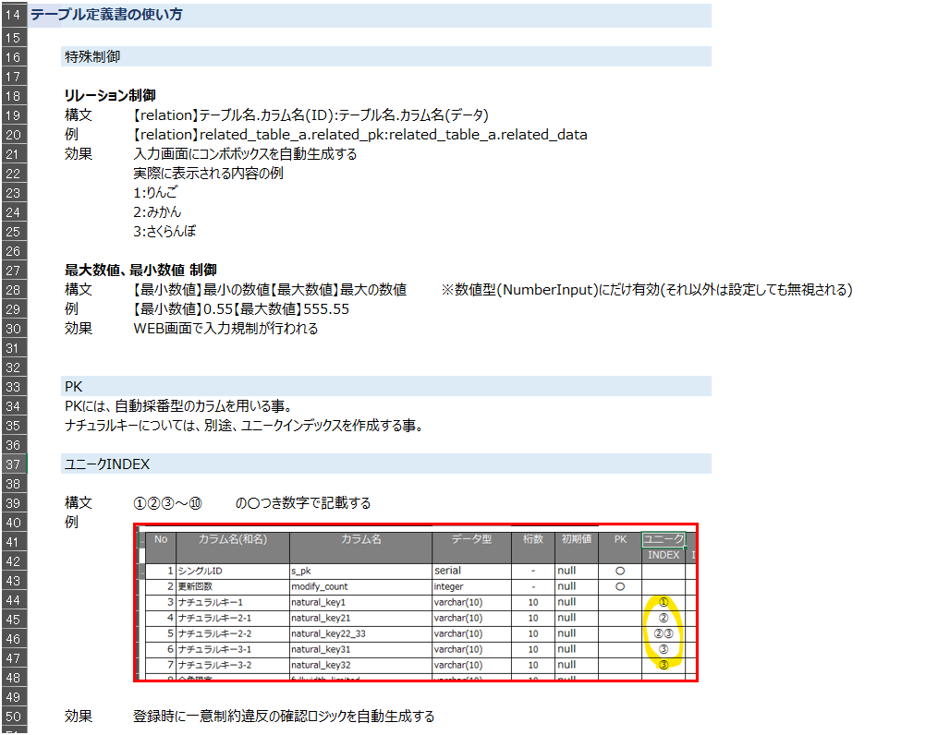
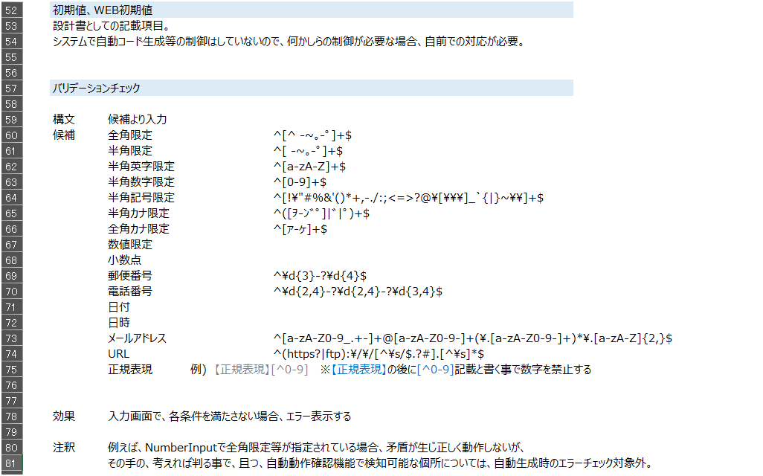
テーブル設計方針、テーブル定義書の使い方については、kai9tmplのテーブル定義書を参照。

2024/11/6時点の断面情報としては以下の通り(最新情報ではないので注意)

